Лист1
№ | Дата выявления | Владелец конструкции / Собственник обьекта недвижимого им-ва / Лицо, управомоченное собственниками | Район города | Адрес размещения | Тип конструкции | Содержание | Фото конструкции
1 | 2025-11-19 | ИП Шугуров Николай Михайлович | Ленинский | ул. Деревообделочная, у д. 8 | Настенная конструкция | Шины+монтаж | 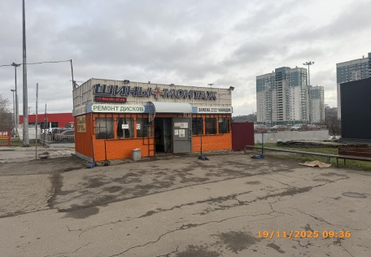
2 | 2025-11-19 | ИП Шугуров Николай Михайлович | Ленинский | ул. Деревообделочная, у д. 8 | Не установленный Правилами тип | Бегущая строка с информационным содержанием
3 | 2025-11-19 | ИП Шугуров Николай Михайлович | Ленинский | ул. Деревообделочная, у д. 8 | Не установленный Правилами тип | Ремонт дисков
4 | 2025-11-19 | ИП Шугуров Николай Михайлович | Ленинский | ул. Деревообделочная, у д. 8 | Не установленный Правилами тип | Замена...
5 | 2025-11-19 | ИП Шугуров Николай Михайлович | Ленинский | ул. Деревообделочная, у д. 8 | Не установленный Правилами тип | Шиномонтаж | 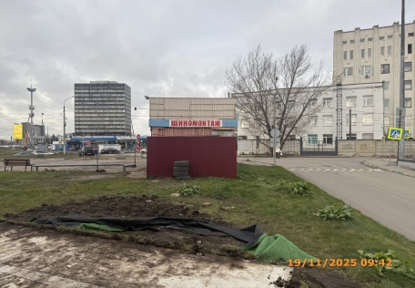
6 | 2025-11-19 | ИП Шугуров Николай Михайлович | Ленинский | ул. Деревообделочная, у д. 8 | Не установленный Правилами тип | Шиномонтаж | 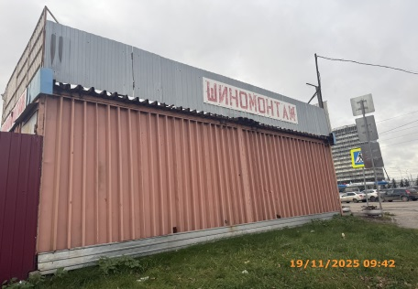
7 | 2025-11-19 | ИП Шугуров Николай Михайлович | Ленинский | ул. Деревообделочная, у д. 8 | Не установленный Правилами тип | Шиномонтаж | 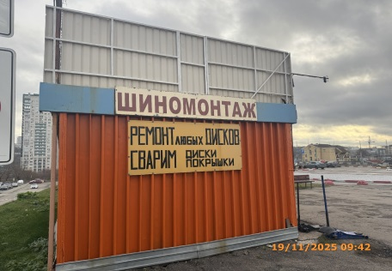
8 | 2025-11-19 | ИП Шугуров Николай Михайлович | Ленинский | ул. Деревообделочная, у д. 8 | Не установленный Правилами тип | Ремонт…
9 | 2025-11-19 | ООО "Майрест" | Ленинский | ул. Деревообделочная, д. 8 | Конструкция в витрине | ROSTIC'S… | 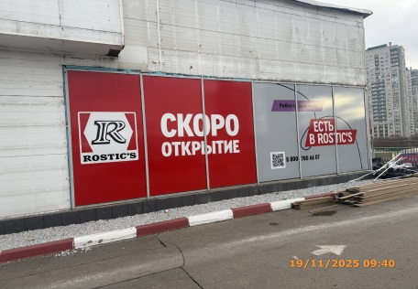
10 | 2025-11-19 | ООО "Майрест" | Ленинский | ул. Деревообделочная, д. 8 | Конструкция в витрине | Скоро открытие
11 | 2025-11-19 | ООО "Майрест" | Ленинский | ул. Деревообделочная, д. 8 | Конструкция в витрине | Есть в ROSTIC'S…
12 | 2025-11-19 | ООО НПП "Механический Завод" | Ленинский | ул. Новикова-Прибоя, д 9 | Настенная конструкция | Сауна | 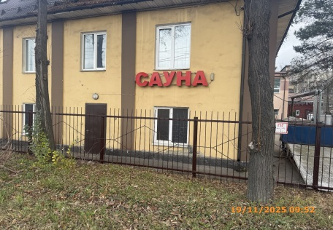
13 | 2025-11-19 | ООО НПП "Механический Завод" | Ленинский | ул. Новикова-Прибоя, д 9 | Настенная конструкция | Гостиница | 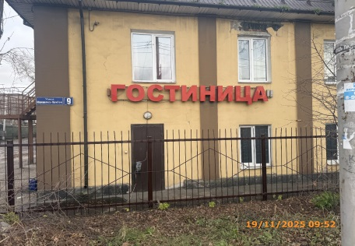
14 | 2025-11-19 | ООО НПП "Механический Завод" | Ленинский | ул. Новикова-Прибоя, д 9 | Не установленный Правилами тип | Ковчег… | 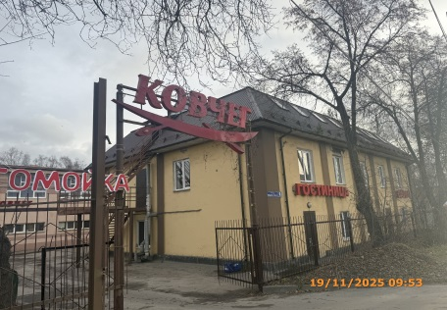
15 | 2025-11-19 | ООО НПП "Механический Завод" | Ленинский | ул. Новикова-Прибоя, д 9 | Не установленный Правилами тип | Автомойка | 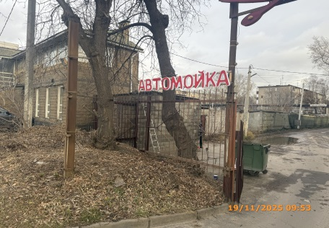
16 | 2025-11-19 | ООО НПП "Механический Завод" | Ленинский | ул. Новикова-Прибоя, д 9 | Консольная конструкция | Кафе | 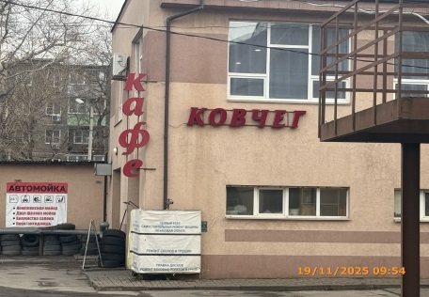
17 | 2025-11-19 | ООО НПП "Механический Завод" | Ленинский | ул. Новикова-Прибоя, д 9 | Настенная конструкция | Ковчег
18 | 2025-11-19 | ООО НПП "Механический Завод" | Ленинский | ул. Новикова-Прибоя, д 9 | Не установленный Правилами тип | Автомойка… | 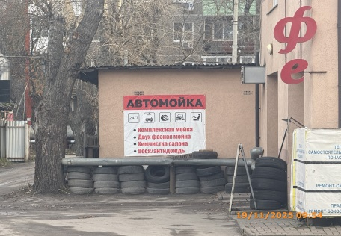
19 | 2025-11-19 | Не установлен | Ленинский | Рядом с ул. Новикова-Прибоя, д 9 | Не установленный Правилами тип | Объемная фигура человека с информационным содержанием | 